詳細クラス図
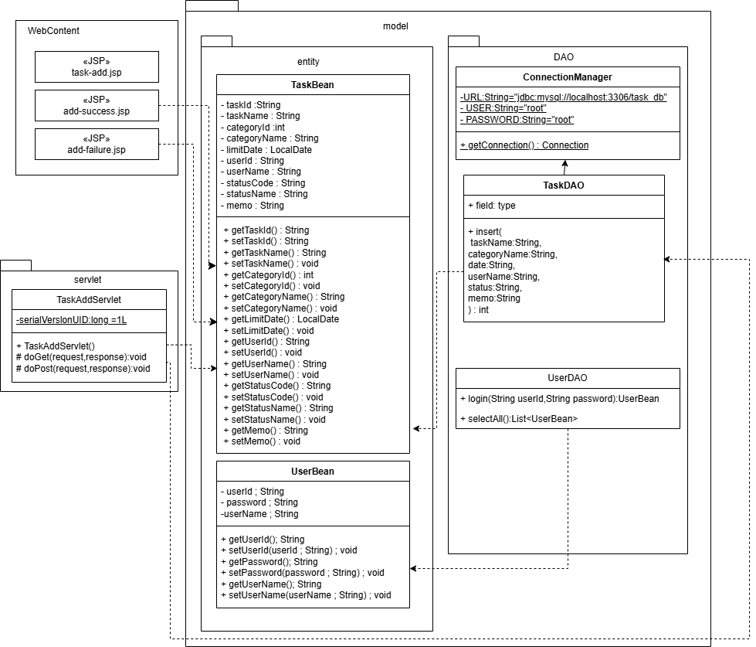
詳細クラス図 | システム名 | グループ名 | 作成日 | 担当 | 承認印
 | TaskBoy（TasBo） | チームTasBo | 2026-06-02 | 栗原

画面設計書
画面設計書 | システム名 |  | グループ名 |  | 作成日 | 担当 | 承認印
 | TaskBoy（TasBo） |  | チームTasBo |  | 2026-06-02 | 栗原

4
画面名称 | 登録画面
画面レイアウト
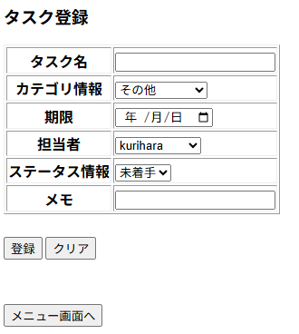
1
2
3
4
5
6
7
8
9
フォーム定義
action | task-add-servlet |  |  |  |  | method | POST
識別ID | ラベル | type | name | value | 備考
1 | タスク名 | text | taskName | - | required
2 | カテゴリ情報 | select | categoryId | category.getCategoryId() | -
3 | 期限 | time | date | - | -
4 | 担当者情報 | select | userId | user.getUserId() | -
5 | ステータス情報 | select | statusCode | status.getStatusCode() | -
6 | メモ | text | memo | - | -
7 | 登録 | submit | - | 登録 | -
8 | クリア | reset | - | クリア | -
9 | メニューに戻る | submit | - | メニューに戻る | -
フォーム定義
action | menu.jsp |  |  |  |  | method | GET
識別ID | ラベル | type | name | value | 備考
1 | メニューに戻る | submit | - | メニューに戻る

カバレッジレポート
 | カバレッジレポート |  | 実施日 | 2026-06-19

（１）概要
対象クラス |  | TaskDAO.java
カバレッジ率 |  | 100%

（２）報告事項
調査結果
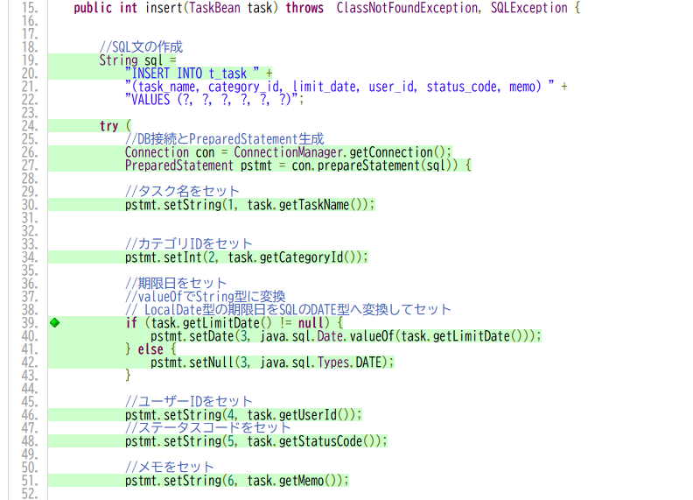

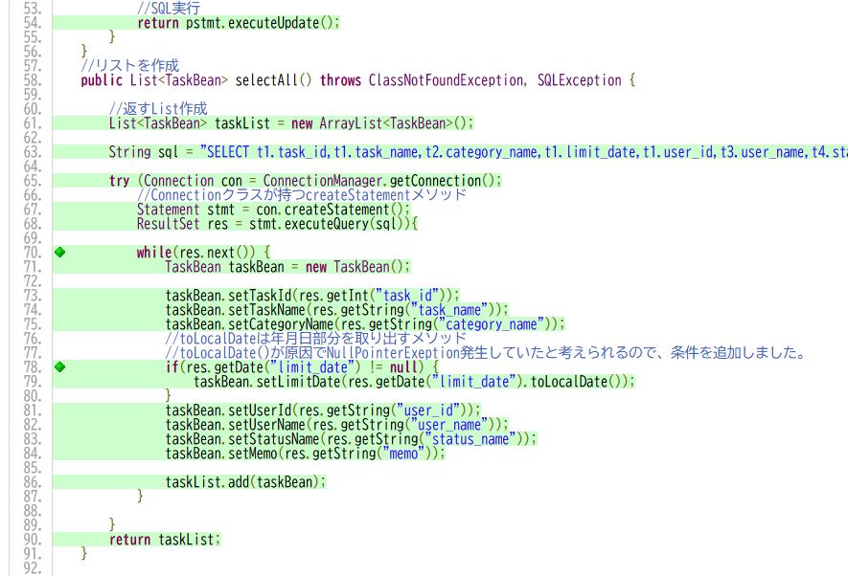

分析・考察

備 考

